OFERTA
 |  |  |  | Załącznik nr 2

dot.: dostawa i montaż ślusarki aluminiowo-szklanych z drzwiami dwuskrzydłowymi dymoszczelnymi

Pozycja: 1 | Ilość x | 1 | System: | SZCZEGÓŁY
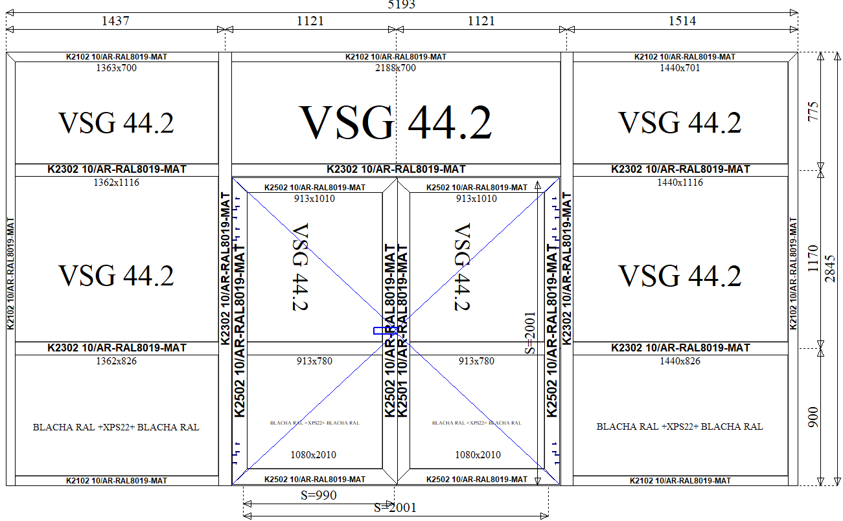 |  |  |  | Konstrukcja:
 |  |  |  | PARTER C - 5193x2845
 |  |  |  | - witryna wewnątrza z drzwiami dwuskrzydłowymi dymoszczelnymi
 |  |  |  | RAL 8019MAT lub podobny
 |  |  |  | Szklenie:
 |  |  |  | szkło pojedyńcze VSG44.2 lub inne, dołem: panel w kolorze RAL
 |  |  |  | Wyposażenie:
 |  |  |  | - zawiasy nawierzchniowe
 |  |  |  | - zamek, klamka dwustronna
 |  |  |  | - samozamykacz
 |  |  |  | - prog opadający

 |  |  |  | - po obwodzie kątownik w celu zniwelowania nierówności
 |  |  |  | - z lewej strony obróbka blacharska ukrywająca rurkę od C.O

 |  |  |  | Cena netto za 1 szt.:
 |  |  |  | 0.00 zł
 |  |  |  | Cena netto za całość:
 |  |  |  | 0.00 zł

Pozycja: 2 | Ilość x | 1 | System: | SZCZEGÓŁY
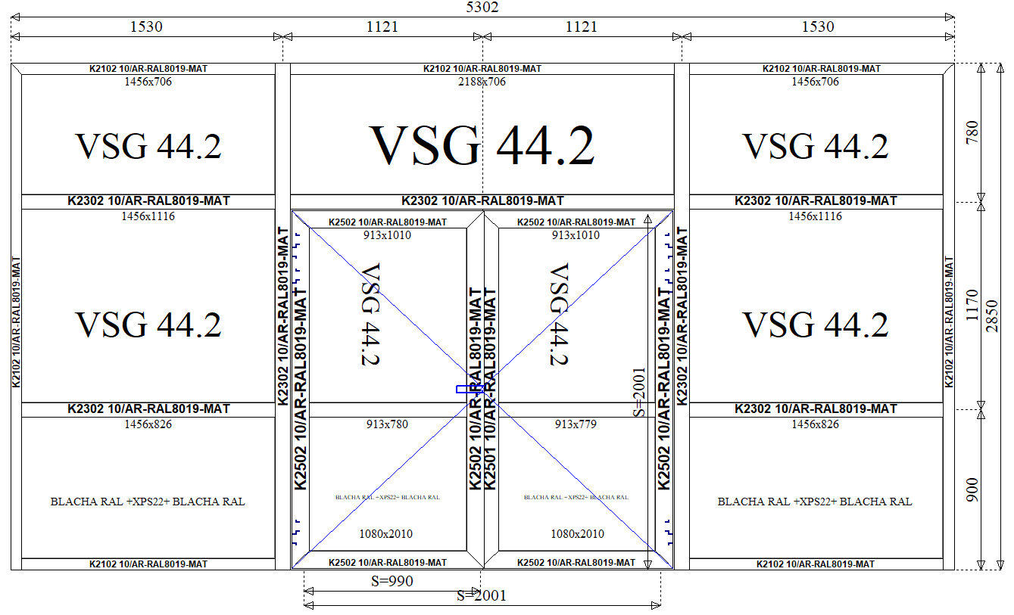 |  |  |  | Konstrukcja: | `
 |  |  |  | PIĘTRO C - 5302x2850
 |  |  |  | - witryna wewnątrza z drzwiami dwuskrzydłowymi dymoszczelnymi
 |  |  |  | RAL 8019MAT lub podobne
 |  |  |  | Szklenie:
 |  |  |  | szkło pojedyńcze VSG44.2 lub inne, dołem: panel w kolorze RAL
 |  |  |  | Wyposażenie:
 |  |  |  | - zawiasy nawierzchniowe
 |  |  |  | - zamek, klamka dwustronna
 |  |  |  | - samozamykacz
 |  |  |  | - prog opadający

 |  |  |  | - po obwodzie kątownik w celu zniwelowania nierówności

 |  |  |  | Cena netto za 1 szt.:
 |  |  |  | 0.00 zł
 |  |  |  | Cena netto za całość:
 |  |  |  | 0.00 zł

Pozycja: 3 | Ilość x | 1 | System: | SZCZEGÓŁY
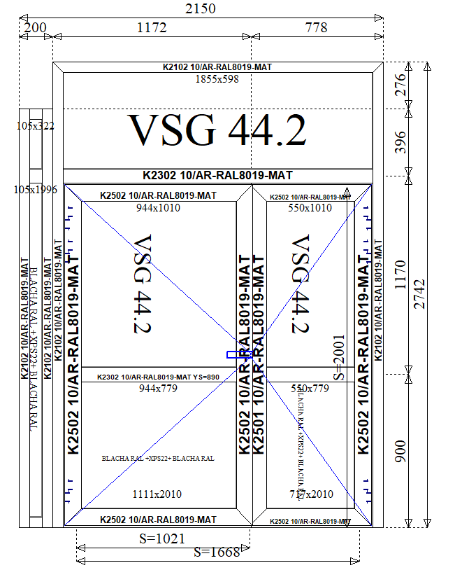 |  |  |  | Konstrukcja:
 |  |  |  | ŁĄCZNIK - 2150x2742
 |  |  |  | - witryna wewnątrza z drzwiami dwuskrzydłowymi dymoszczelnymi
 |  |  |  | RAL 8019MAT lub podobne
 |  |  |  | Szklenie:
 |  |  |  | szkło pojedyńcze VSG44.2 lub inne, dołem: panel w kolorze RAL
 |  |  |  | Wyposażenie:
 |  |  |  | - zawiasy nawierzchniowe
 |  |  |  | - zamek, klamka dwustronna
 |  |  |  | - samozamykacz
 |  |  |  | - prog opadający

 |  |  |  | - po obwodzie kątownik w celu zniwelowania nierówności

 |  |  |  | Cena netto za 1 szt.:
 |  |  |  | 0.00 zł
 |  |  |  | Cena netto za całość:
 |  |  |  | 0.00 zł

Pozycja: 4 | Ilość x | 1 | System: | SZCZEGÓŁY
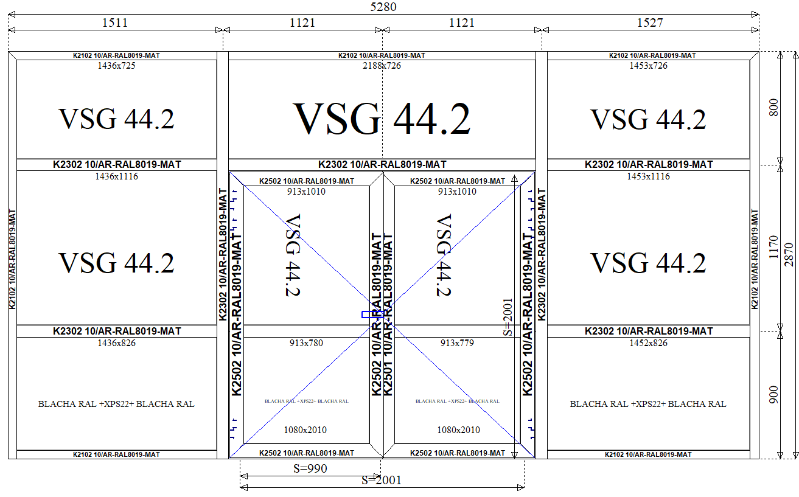 |  |  |  | Konstrukcja:
 |  |  |  | PARTER D - 5280x2870
 |  |  |  | - witryna wewnątrza z drzwiami dwuskrzydłowymi dymoszczelnymi
 |  |  |  | RAL 8019MAT lub podobne
 |  |  |  | Szklenie:
 |  |  |  | szkło pojedyńcze VSG44.2 lub inne, dołem: panel w kolorze RAL
 |  |  |  | Wyposażenie:
 |  |  |  | - zawiasy nawierzchniowe
 |  |  |  | - zamek, klamka dwustronna
 |  |  |  | - samozamykacz
 |  |  |  | - prog opadający

 |  |  |  | - po obwodzie kątownik w celu zniwelowania nierówności
 |  |  |  | - z lewej strony obróbka blacharska ukrywająca rurkę od C.O

 |  |  |  | Cena netto za 1 szt.:
 |  |  |  | 0.00 zł
 |  |  |  | Cena netto za całość:
 |  |  |  | 0.00 zł

 |  |  | RAZEM NETTO: | -00.00 zł
 |  |  | VAT: | 0.00 zł

 |  |  | RAZEM BRUTTO: | 0.00 zł

Ważność oferty:
Warunki płatności:
Termin realizacji:

Oferta zawiera:
- materiały, fabrykację, montaż oraz materiały potrzebne do montażu poszczególnych konstrukcji
- wyposażenie ujęte w opisie. Dodatkowe wyposażenie będzie podlegało indywidualnej wycenie
- montaż przez ościeżnice. Luz montażowy wypełniony pianą
- klamka na długim szyldzie w kolorze RAL, zawiasy nawierzchniowe w kolorze RAL
Uwagi:
Wycena powinna być sporządzona na podstawie przedstawionej dokumentacji oraz wizji lokalnej. Wszystkie konstrukcje powinny posiadać tabliczke znamionową oraz deklarację dopuszczenia i potwierdzenia spełnienia wymogów dymoszczelności.

